Sayfa1
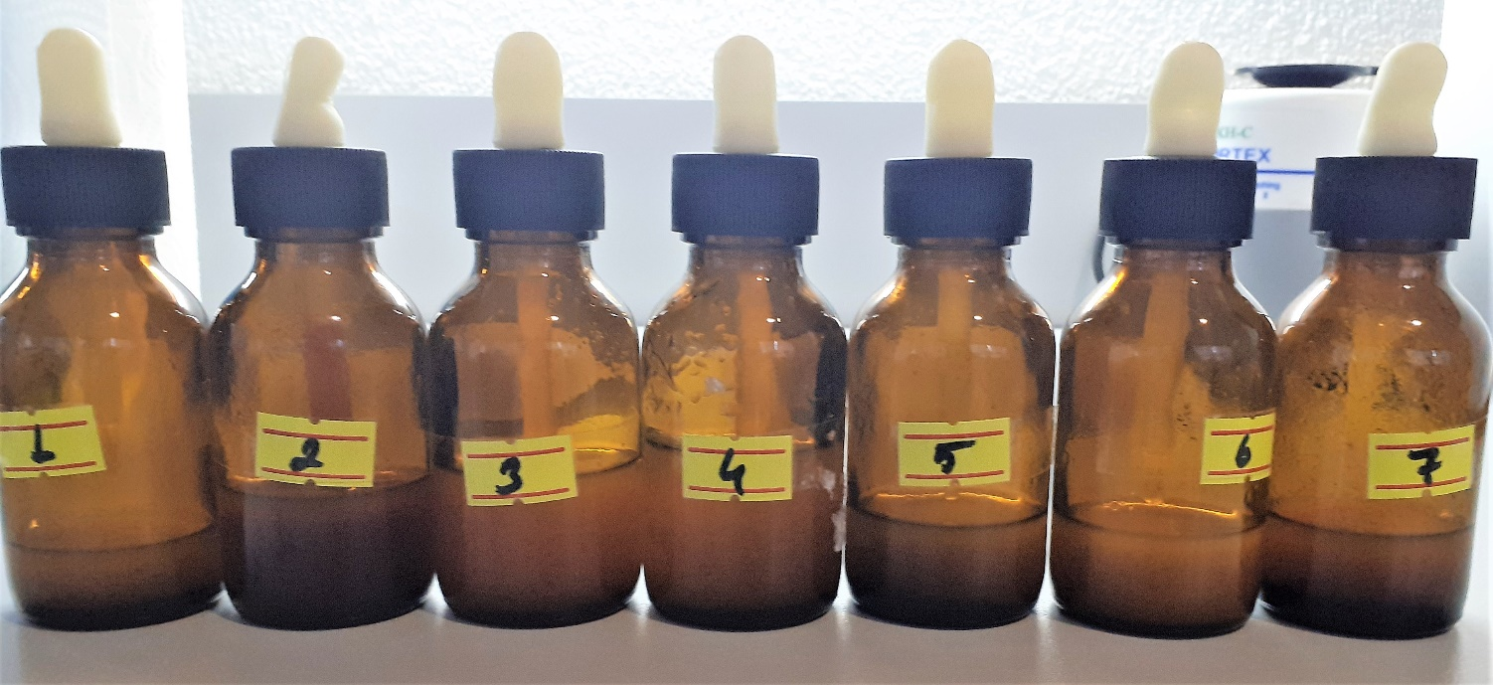
Numune Adı | TAS(mmol/L)
1 | 1.84
2 | 2.81
3 | 1.64
4 | 0.37 | Bu çalışmada "Relassay" marka kitler kullanılmıştır.
5 | 0.49 | Kullanılan cihaz: Mindray marka BS300 model tam otomatik biyokimya cihazı
6 | 1.33
7 | 0.46 | TAS: Total Antioxidant Status

